关系图
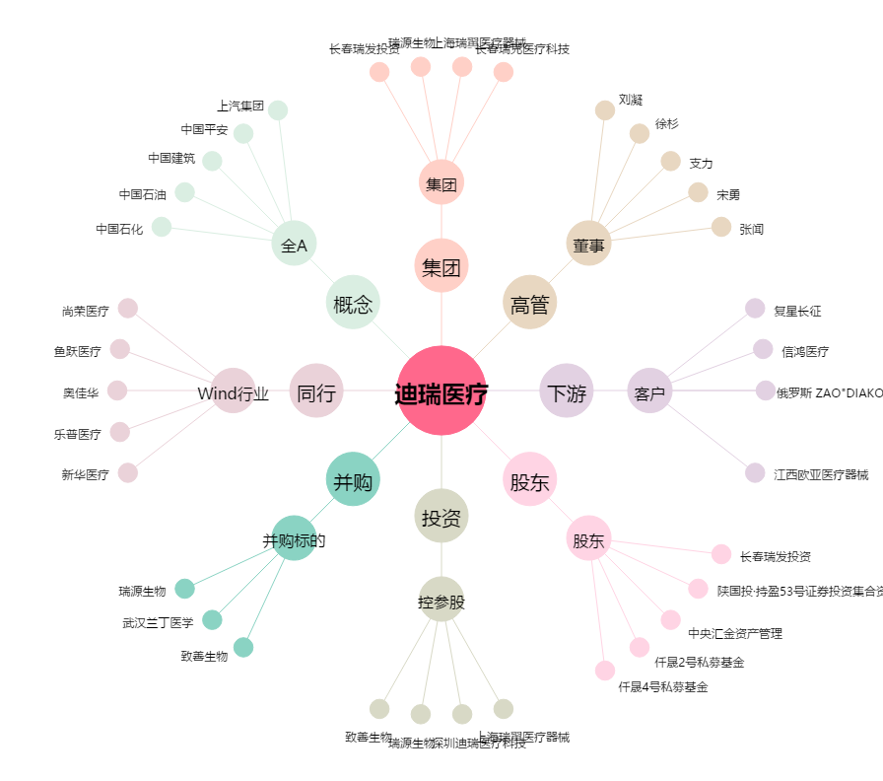
迪瑞医疗[300396.SZ] - 关系概览图

